① FCL Summary
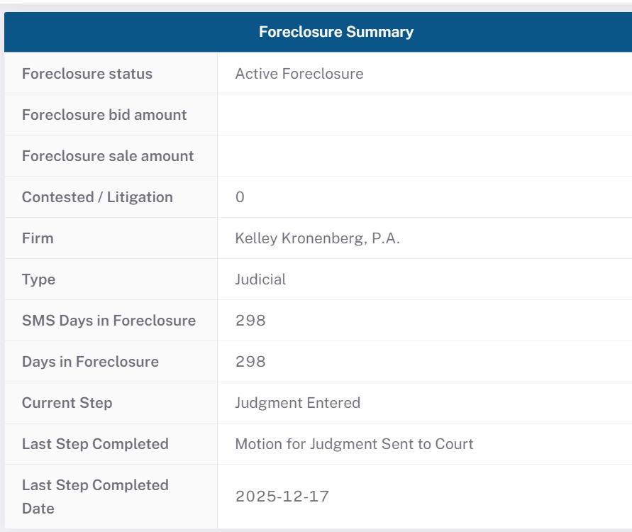

块0 — 本页数据范围 / 过滤条件（满足下列条件的数据才会展示在本面板；源表与 BPS 表两层）
环节 / 表 | 过滤条件（满足才展示）
BPS 对接表 | bpms_dev.sync_loan_foreclosure（含 activefcflag=0 非活跃贷款：当前不处于活跃止赎流程，含已完成 REO/3rd Party/DiL 或已退出 Reinstated/Loss Mitigation/Paid in Full，BPS 统称 Closed Foreclosure）
源表→Redshift 提取 | newrez.portnewrezfc 全量进中间表 port.basic_data_loan_fcl（无行过滤）
Redshift→MySQL 同步（GEN_FORECLOSURE） | WHERE timeline_referred_to_foreclosure_date IS NOT NULL（= portnewrezfc.fcreferraldate 非空，仅【已转介 FCL】的贷款）；JOIN port.portfunding ON loanid（贷款须在融资池中）
快照口径 | 块B 原始数据取 portnewrezfc 该贷款 dataasof=MAX（最新快照）
人口范围 | 含 activefcflag=0 非活跃贷款（与聚合页 ⑥⑦ 仅活跃不同；activefcflag=0=当前不处于活跃止赎，非都已完成）。代码：asset_managment_config.py GEN_FORECLOSURE

块A — BPS 字段映射规则（doc 13 §3.7；所有 BPS 字段位于 bpms_dev.sync_loan_foreclosure）
BPS 界面标签 | BPS 展示字段 | Newrez 源（portnewrezfc） | Newrez → BPS 规则
Foreclosure Status | summary_foreclosure_status | activefcflag, fcremovaldesc | 如果 activefcflag=1，则 summary_foreclosure_status = 固定文本 'Active Foreclosure'；如果 activefcflag=0 且 fcremovaldesc 非空，则 = 'Closed Foreclosure:' + fcremovaldesc；否则 = NULL。（注：fcstage 不参与本字段——它填充的是 Current Step / summary_current_step；fcresults 也不用于本字段。代码 basic_data_pool_config.py:273 GEN_FCL_DETAIL）
Foreclosure Bid Amount | summary_foreclosure_bid_amount | fcbidamount | 直接取值
Foreclosure Sale Amount | summary_foreclosure_sale_amount | fcsaleamount | 直接取值
Contested Litigation | summary_contested_litigation | fccontestedflag | 直接取值 1/0
Firm | summary_firm | fcfirm | 同 Foreclosure Attorney（同源）
Type | summary_type | judicial | 如果 judicial=1，则 summary_type = 'Judicial'；如果 judicial=0，则 = 'Non Judicial'；如果 judicial 为 NULL/空，则 = NULL
SMS Days in FCL | summary_sms_days_in_fcl | smsdaysinfc(=svc_days_infc), dataasof | Servicer(SMS=Shellpoint)口径，自 servicer 建案日 fcsetupdate 起算（Newrez 原生 smsdaysinfc 透传）；实时重算 smsdaysinfc + DATEDIFF(今日纽约, dataasof)；≤ Days in FCL
Days in FCL | summary_days_in_fcl | daysinfc, dataasof | 投资人/全程口径，自转介日 fcreferraldate 起算（datediff+1）；实时重算 daysinfc + DATEDIFF(今日纽约, dataasof)；≥ SMS Days（因 setup≥referral）
Current Step | summary_current_step | currentmilestone / fcstage | 如果 currentmilestone 非空，则 summary_current_step = currentmilestone；否则 = fcstage
Last Step Completed | summary_last_step_completed | lastfcstepcompleted | 直接取值
Last Step Completed Date | summary_last_step_completed_date | lastfcstepcompleteddate | 直接取值
Servicer Number | summary_servicer_number | shellpointloanid | 直接取值
Completed Foreclosure | summary_completed_foreclosure | activefcflag | 如果 activefcflag=0，则 summary_completed_foreclosure = 1；如果 activefcflag=1，则 = 0（即对 activefcflag 取反）。⚠️ activefcflag=0 = 当前不处于活跃止赎流程（含撤销/复议/付清/完成），并非都已完成
Servicer FC Bid Amount | summary_srv_fc_bid_amount | fcbidamount | 同 bid amount（servicer 视角）
Judicial Foreclosure | summary_judicial_foreclosure | judicial | 直接取值（布尔）
Foreclosure Attorney | summary_foreclosure_attorney | fcfirm | 直接取值

📌 本面板过滤字段（决定一笔贷款是否出现在 BPS Summary，详见块0）：① portnewrezfc.fcreferraldate IS NOT NULL（已转介 FCL）② 贷款在 port.portfunding 融资池中。块B 取每贷款 dataasof=MAX 最新快照。→ 不满足者不会进入 sync_loan_foreclosure，故块B/块C 无该贷款行。
块B — 原始 Newrez 数据（portnewrezfc 最新快照 2026-05-31）
字段 | 7727000088 | 7727000672 | 7727004200 | 7727000065 | 7727000010
fcstage | Post Sale Review (SCRA and PACER Check) | Pre-Sale Review 1 (SCRA and PACER Check) | Pre-Sale Review 1 (SCRA and PACER Check) | Post Sale Review (SCRA and PACER Check) | —
fcresults | REO | — | — | REO | —
fcremovaldesc | Process Complete | Loss Mitigation | Paid in Full | Process Complete | —
activefcflag | 0 | 0 | 0 | 0 | 0
fcbidamount | 301500.0000000000000000 | — | — | 390832.5000000000000000 | —
fcsaleamount | 200100.0000000000000000 | — | — | 357200.0000000000000000 | —
fccontestedflag | 0 | 0 | 0 | 0 | 0
fcfirm | Kelley Kronenberg, P.A. | Orlans Law Group PLLC | Johnson, Blumberg & Associates, LLC | RAS (Primary) | —
judicial | 1 | 0 | 1 | 1 | —
smsdaysinfc | 368 | 79 | 294 | 254 | —
daysinfc | 368 | 79 | 294 | 254 | —
dataasof | 2026-06-02 | 2026-06-02 | 2026-06-02 | 2026-06-02 | 2026-06-02
currentmilestone | Sold | Closed | Closed | Sold | —
lastfcstepcompleted | Post Sale Review (SCRA and PACER Check) | First Publication | Sale Scheduled For | Post Sale Review (SCRA and PACER Check) | —
lastfcstepcompleteddate | 2026-05-26 | 2026-03-25 | 2026-05-19 | 2025-10-15 | —
shellpointloanid | 1031718838 | 1032761570 | 0688132141 | 1031718621 | 1031718692
fcapprbidprice | 301500.0000000000000000 | — | — | 390832.5000000000000000 | —

块C — BPS 实测值（界面实际显示；bpms_dev.sync_loan_foreclosure）
字段 | 7727000088 | 7727000672 | 7727004200 | 7727000065 | 7727000010
summary_foreclosure_status | Active Foreclosure | Active Foreclosure | Active Foreclosure | Closed Foreclosure:Process Complete | —
summary_foreclosure_bid_amount | — | — | — | 390832.4999999999967232 | —
summary_foreclosure_sale_amount | — | — | — | 357200.0000000000000000 | —
summary_contested_litigation | 0 | 0 | 0 | 0 | —
summary_firm | Kelley Kronenberg, P.A. | Orlans Law Group PLLC | Johnson, Blumberg & Associates, LLC | RAS (Primary) | —
summary_type | Judicial | Non Judicial | Judicial | Judicial | —
summary_sms_days_in_fcl | 298 | 8 | 263 | 257 | —
summary_days_in_fcl | 298 | 8 | 263 | 257 | —
summary_current_step | Judgment Entered | Title Report Received | Pre-Sale Review 1 (SCRA and PACER Check) | Post Sale Review (SCRA and PACER Check) | —
summary_last_step_completed | Motion for Judgment Sent to Court | File Received By Attorney | Are We Proceeding with a Consent Judgment | Post Sale Review (SCRA and PACER Check) | —
summary_last_step_completed_date | 2025-12-17 | 2026-03-09 | 2026-02-17 | 2025-10-15 | —
summary_servicer_number | — | — | — | — | —
summary_completed_foreclosure | — | — | — | — | —
summary_judicial_foreclosure | 1 | 0 | 1 | 1 | —
summary_foreclosure_attorney | — | — | — | — | —

读法：块A 规则将 块B(Newrez 原始) 推算为 块C(BPS 界面值)。例：Type = judicial 文本化；Completed Foreclosure = activefcflag 取反（注：activefcflag=0 表示当前不处于活跃止赎，含完成/撤销/复议/付清，并非都已完成）；SMS/Days in FCL = 原值 + 距今天数（故块C 可能 > 块B）——其中 SMS Days 自 servicer 建案日 fcsetupdate 起算、Days 自转介日 fcreferraldate 起算，故 SMS Days ≤ Days in FCL。

② Milestone Timeline
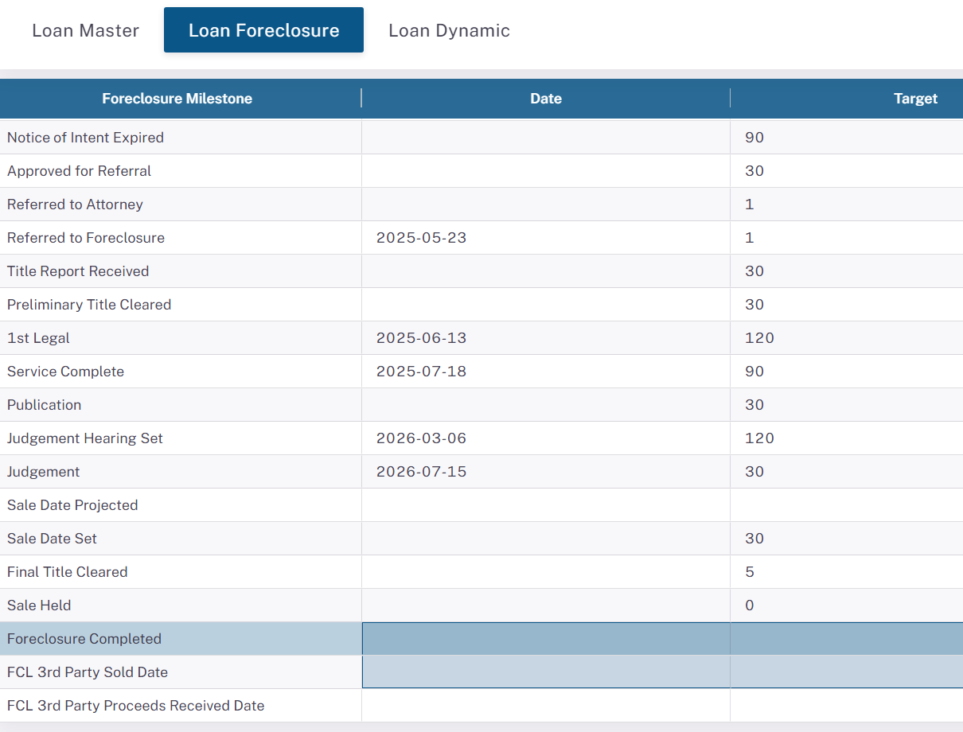

块0 — 本页数据范围 / 过滤条件（满足下列条件的数据才会展示在本面板；源表与 BPS 表两层）
环节 / 表 | 过滤条件（满足才展示）
BPS 对接表 | bpms_dev.sync_loan_foreclosure（含 activefcflag=0 非活跃贷款：当前不处于活跃止赎流程，含已完成 REO/3rd Party/DiL 或已退出 Reinstated/Loss Mitigation/Paid in Full，BPS 统称 Closed Foreclosure）
源表→Redshift 提取 | newrez.portnewrezfc 全量进中间表 port.basic_data_loan_fcl（无行过滤）
Redshift→MySQL 同步（GEN_FORECLOSURE） | WHERE timeline_referred_to_foreclosure_date IS NOT NULL（= portnewrezfc.fcreferraldate 非空，仅【已转介 FCL】的贷款）；JOIN port.portfunding ON loanid（贷款须在融资池中）
快照口径 | 块B 原始数据取 portnewrezfc 该贷款 dataasof=MAX（最新快照）
人口范围 | 含 activefcflag=0 非活跃贷款（与聚合页 ⑥⑦ 仅活跃不同；activefcflag=0=当前不处于活跃止赎，非都已完成）。代码：asset_managment_config.py GEN_FORECLOSURE

块A — timeline_* 映射规则（doc 13 §3.1；BPS 字段位于 bpms_dev.sync_loan_foreclosure，源表 portnewrezfc）
BPS 界面标签 | BPS 展示字段 | Newrez 源（portnewrezfc） | Newrez → BPS 规则
Notice of Intent Date | timeline_notice_of_intent_date | demandsentdate | 直接取值
Notice of Intent End Date | timeline_notice_of_intent_end_date | demandexpirationdate | 直接取值
Approved for Referral Date | timeline_approved_for_referral_date | fcsetupdate | 直接取值
Referred to Attorney Date | timeline_referred_to_attorney_date | fcreferraldate | 直接取值
Referred to Foreclosure Date | timeline_referred_to_foreclosure_date | fcreferraldate | 直接取值（入库过滤字段）
Title Report Received Date | timeline_title_report_received_date | titlereceiveddate | 直接取值（Newrez 多为空）
Preliminary Title Cleared Date | timeline_preliminary_title_cleared_date | titlecleardate | 直接取值
First Legal Date | timeline_first_legal_date | firstlegaldate | 直接取值（非司法州常空）
Service Date | timeline_service_date | servicecompletedate | 直接取值
Publication Date | timeline_publication_date | (Newrez 无) | Newrez 未提供，恒空
Judgement Hearing Set Date | timeline_judgement_hearing_set_date | fcjudgmenthearingscheduled | ETL 追踪：MIN(dataasof WHERE 值=当前值)
Judgement Date | timeline_judgement_date | fcjudgmenthearingscheduled | 直接取值（非 fcjudgmententered）
Projected Sale Date | timeline_sale_date_projected_date | fcscheduledsaledate | 直接取值
Sale Date Set | timeline_sale_date_set_date | fcscheduledsaledate | ETL 追踪：MIN(dataasof WHERE 值=当前值)
Final Title Cleared Date | timeline_final_title_cleared_date | titlecleardate | 直接取值
Sale Date Held | timeline_sale_date_held_date | fcsalehelddate | 直接取值
Foreclosure Completed Date | timeline_foreclosure_completed_date | dtdeedrecorded / fcremovaldate | COALESCE(dtdeedrecorded, fcremovaldate)
Third Party Sold Date | timeline_third_party_sold_date_date | fcsalehelddate | 当 fcresults='3rd Party' 时取 fcsalehelddate
Third Party Proceeds Received | timeline_third_party_proceeds_received_date | fcl3rdpartyproceedsreceiveddate | 直接取值

Target/Actual/Var 天数（doc 13 §3.2–3.4）：Target=系统配置常量（与 Newrez 无关，存于 sync_loan_foreclosure.target_*）；Actual=两端 timeline 日期相减（端点来自 portnewrezfc）；Var=Actual−Target。Actual_*/Var_* 实测值【仅存于视图 bpms_dev.biz_data_view_loan_details_foreclosure】（多快照行，非 sync 表单值），查询见 doc 13 附录 SQL-8 / doc 14 SQL-C3；故此处不逐笔展开。
块B — 原始 Newrez 时间线字段（portnewrezfc 最新快照）
字段 | 7727000088 | 7727000672 | 7727004200 | 7727000065 | 7727000010
demandsentdate | 2025-02-18 | 2025-11-17 | 2025-05-20 | 2024-08-12 | 2026-04-10
demandexpirationdate | 2025-03-25 | 2025-12-22 | 2025-06-24 | 2024-09-18 | 2026-05-15
fcsetupdate | 2025-05-23 | 2026-03-09 | 2025-06-27 | 2025-02-03 | —
fcreferraldate | 2025-05-23 | 2026-03-09 | 2025-06-27 | 2025-02-03 | —
firstlegaldate | 2025-06-13 | 2026-03-25 | 2025-07-21 | 2025-03-27 | —
servicecompletedate | 2025-07-18 | — | 2025-12-24 | 2025-05-03 | —
fcjudgmenthearingscheduled | 2026-03-27 | — | 2026-04-13 | 2025-10-15 | —
fcjudgmententered | 2026-04-08 | — | 2026-02-13 | 2025-08-25 | —
fcscheduledsaledate | — | — | 2026-05-19 | — | —
fcsalehelddate | 2026-05-22 | — | — | 2025-10-14 | —
dtdeedrecorded | — | — | — | 2025-10-28 | —
fcremovaldate | 2026-05-26 | 2026-05-27 | 2026-04-17 | 2025-10-15 | —
titlecleardate | — | — | — | — | —
fcresults | REO | — | — | REO | —

块C — BPS timeline_* 实测值（界面显示日期；bpms_dev.sync_loan_foreclosure）
字段 | 7727000088 | 7727000672 | 7727004200 | 7727000065 | 7727000010
timeline_notice_of_intent_date | — | — | — | — | —
timeline_notice_of_intent_end_date | — | — | — | — | —
timeline_approved_for_referral_date | — | — | — | — | —
timeline_referred_to_attorney_date | — | — | — | — | —
timeline_referred_to_foreclosure_date | 2025-05-23 | 2026-03-09 | 2025-06-27 | 2025-02-03 | —
timeline_title_report_received_date | — | — | — | 2025-12-02 | —
timeline_preliminary_title_cleared_date | — | — | — | — | —
timeline_first_legal_date | 2025-06-13 | — | 2025-07-21 | 2025-03-27 | —
timeline_service_date | 2025-07-18 | — | 2025-12-24 | 2025-05-03 | —
timeline_publication_date | — | — | — | — | —
timeline_judgement_hearing_set_date | 2026-03-06 | — | 2026-02-13 | 2025-07-15 | —
timeline_judgement_date | 2026-07-15 | — | 2026-04-13 | 2025-10-15 | —
timeline_sale_date_projected_date | — | — | 2026-05-19 | — | —
timeline_sale_date_set_date | — | — | 2026-02-19 | — | —
timeline_final_title_cleared_date | — | — | — | — | —
timeline_sale_date_held_date | — | — | — | 2025-10-14 | —
timeline_foreclosure_completed_date | — | — | — | — | —
timeline_third_party_sold_date_date | — | — | — | — | —
timeline_third_party_proceeds_received_date | — | — | — | — | —

例：timeline_referred_to_foreclosure = fcreferraldate（直接取值，块B=块C 吻合）；timeline_foreclosure_completed = COALESCE(dtdeedrecorded, fcremovaldate)；Third Party Sold 仅当 fcresults='3rd Party' 才取 fcsalehelddate，否则空。

④ Loss Mitigation Cycle
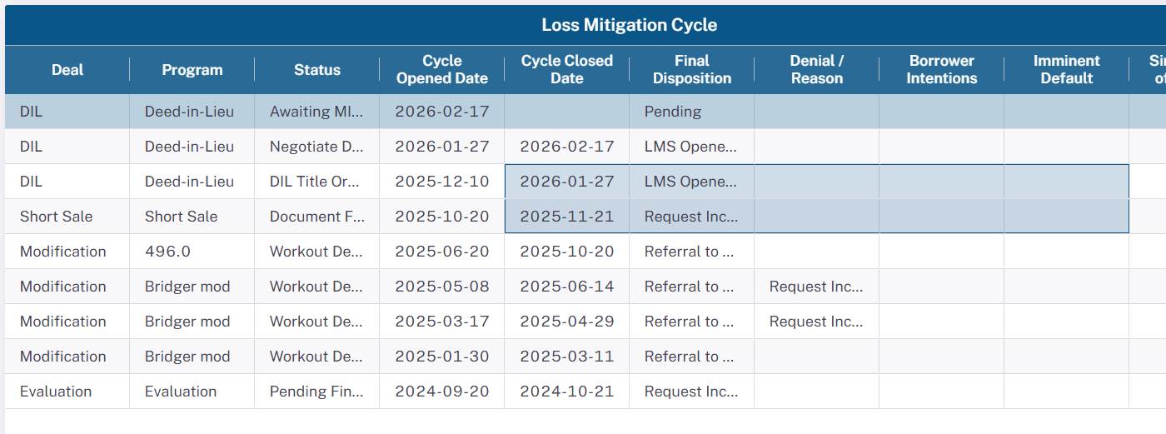

块0 — 本页数据范围 / 过滤条件（满足下列条件的数据才会展示在本面板；源表与 BPS 表两层）
环节 / 表 | 过滤条件（满足才展示）
BPS 对接表 | bpms_dev.sync_loan_foreclosure_loss_mitigation（每个 LM 周期一行，全历史）
源表→Redshift 提取（basic_data_pool_config） | newrez.portnewrezlm WHERE dealstartdate IS NOT NULL；去重 ROW_NUMBER() OVER (PARTITION BY loanid,dealstartdate ORDER BY dataasof DESC)=1（每周期留最新快照）
数值解码 | lmdeal/lmprogram/lmstatus/lmdecision/denialreason/borrowerintention 经 LEFT JOIN newrez.portnewrezdatadic 解码为文本后写入
Redshift→MySQL 同步（GEN_FORECLOSURE_LM） | 无额外 WHERE（全量）；JOIN port.portfunding
多 Servicer | 中间表合并 Newrez(portnewrezlm)+Carrington+Capecodfive

块A — LM 映射规则（doc 13 §5；BPS 表 bpms_dev.sync_loan_foreclosure_loss_mitigation）
UI 列 | BPS 字段 | Newrez 源（portnewrezlm） | 规则
Deal | deal | lmdeal (int) | 经 portnewrezdatadic 解码为文本（如 7→DIL）
Program | program | lmprogram (int) | 解码为文本（如 10→Deed-in-Lieu）
Status | lmc_status | lmstatus (int) | 解码为文本（如 112→Workout Denial）
Cycle Opened Date | cycle_opened_date | dealstartdate | 直接取值
Cycle Closed Date | cycle_closed_date | lmremovaldate | 直接取值（NULL=进行中）
Final Disposition | final_disposition | lmdecision (int) | 解码为文本（如 6→Referral to FC）
Denial / Reason | denialreason | denialreason (int) | 解码为文本；无拒绝为空
Borrower Intentions | borrower_intentions | borrowerintention (int) | 解码；Newrez 通常空
Imminent Default | imminent_default | (Newrez 无) | 对 Newrez 恒 NULL
Single Point of Contact | single_point_of_contact | (Newrez 无) | 对 Newrez 恒 NULL

关键：LM 字段在 Redshift 层 LEFT JOIN portnewrezdatadic 把数字码解码为文本后写入 BPS（与 Hold 直接存文本不同）。每个 LM 周期（lmdeal+dealstartdate）一行。
块B — 原始 Newrez LM 数字码示例（portnewrezlm，Loan 7727000088，最新快照各周期）
lmdeal | lmprogram | lmstatus | dealstartdate | lmremovaldate | lmdecision
7 | 10 | 112 | 2026-02-17 | 2026-04-24 | 6

↑ 数字码（如 lmdeal=7）；↓ 块C 为同贷款经 ETL 解码后的 BPS 文本（如 deal='DIL'）。
块C — BPS LM 周期历史（已解码文本；sync_loan_foreclosure_loss_mitigation）
Loan 7727000088 — 9 条 LM 周期
Deal | Program | Status | Cycle Opened | Cycle Closed | Final Disposition
Evaluation | Evaluation | Pending Financials | 2024-09-20 | 2024-10-21 | Request Incomplete/Failed to Provide Information
Modification | Bridger mod | Workout Denial | 2025-01-30 | 2025-03-11 | Referral to FC
Modification | Bridger mod | Workout Denial | 2025-03-17 | 2025-04-29 | Referral to FC
Modification | Bridger mod | Workout Denial | 2025-05-08 | 2025-06-14 | Referral to FC
Modification | 496.0 | Workout Denial | 2025-06-20 | 2025-10-20 | Referral to FC
Short Sale | Short Sale | Document Follow-up | 2025-10-20 | 2025-11-21 | Request Incomplete/Failed to Provide Information
DIL | Deed-in-Lieu | DIL Title Ordered | 2025-12-10 | 2026-01-27 | LMS Opened in Error
DIL | Deed-in-Lieu | Negotiate DIL liens | 2026-01-27 | 2026-02-17 | LMS Opened in Error
DIL | Deed-in-Lieu | Awaiting MI Approval | 2026-02-17 | — | Pending

Loan 7727000672 — 2 条 LM 周期
Deal | Program | Status | Cycle Opened | Cycle Closed | Final Disposition
Payment Plan | Repayment Plan | Workout Denial | 2025-04-11 | 2025-08-14 | Referral to FC
Payment Plan | Repayment Plan | Submitted for Approval | 2026-02-25 | — | Pending

Loan 7727004200 — 6 条 LM 周期
Deal | Program | Status | Cycle Opened | Cycle Closed | Final Disposition
Forbearance | Unemployment Forbearance | Monitor Forbearance | 2025-01-24 | 2025-05-02 | Forbearance Complete
Evaluation | Evaluation | Document Follow-up | 2025-05-07 | 2025-05-30 | LMS Opened in Error
Modification | 496.0 | Workout Denial | 2025-07-27 | 2025-09-19 | Referral to FC
Modification | 496.0 | Workout Denial | 2025-10-03 | — | Pending
Modification | 496.0 | Workout Denial | 2025-11-17 | 2026-01-02 | Referral to FC
Modification | 496.0 | Document Follow-up | 2026-01-06 | 2026-02-02 | Request Incomplete/Failed to Provide Information

Loan 7727000065 — 2 条 LM 周期
Deal | Program | Status | Cycle Opened | Cycle Closed | Final Disposition
Evaluation | Evaluation | Pending Financials | 2024-11-26 | 2024-12-23 | Request Incomplete/Failed to Provide Information
Evaluation | Evaluation | Pending Financials | 2025-07-01 | 2025-07-01 | LMS Opened in Error

Loan 7727000010 — 1 条 LM 周期
Deal | Program | Status | Cycle Opened | Cycle Closed | Final Disposition
Evaluation | Evaluation | Pending Financials | 2024-11-26 | 2024-12-23 | Request Incomplete/Failed to Provide Information

⑤ Bankruptcy
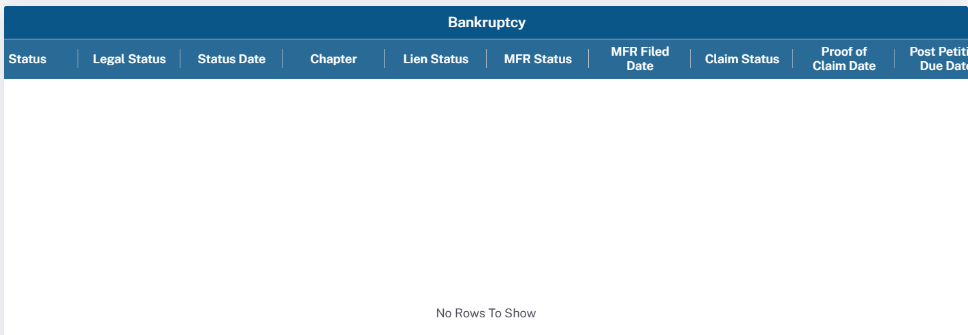

块0 — 本页数据范围 / 过滤条件（满足下列条件的数据才会展示在本面板；源表与 BPS 表两层）
环节 / 表 | 过滤条件（满足才展示）
BPS 对接表 | bpms_dev.sync_loan_foreclosure_bankruptcy（仅有破产记录的贷款才有数据，否则界面 No Rows To Show）
源表→Redshift 提取（basic_data_pool_config） | newrez.portnewrezbk WHERE LENGTH(TRIM(bkstatus))>0（破产状态码须有值）；去重 ROW_NUMBER() OVER (PARTITION BY loanid,bkfileddate ORDER BY dataasof DESC)=1
额外 JOIN | LEFT JOIN portnewrezgeneral 取 legalstatus；LEFT JOIN portnewrezdatadic 解码 BKStatus
Redshift→MySQL 同步（GEN_FORECLOSURE_BK） | 无额外 WHERE（全量）；JOIN port.portfunding
多 Servicer | 合并 Newrez(portnewrezbk)+Carrington+Capecodfive；块B 取 portnewrezbk 最新快照(bkstatus 非空)

块A — Bankruptcy 映射规则（doc 13 §6；ETL 代码 basic_data_pool_config.py:349-363 实测核实 2026-06-02）
UI 列 | BPS 字段 | Newrez 源 | 规则（代码核实）
Status | bankruptcy_status | portnewrezbk.bkstatus → portnewrezdatadic | COALESCE(datadic[BKStatus].description, bkstatus)；实测解码 Active/Discharged/Dismissed/Closed/ReliefGranted/Completed-Cancelled，未匹配回退原始码(如 3.0)
Legal Status | legal_status | portnewrezgeneral.legalstatus (文本) | 直接取文本（FCBU/BK13/BK7…）；实测 31/64 非空
Status Date | status_date | portnewrezbk.bkfileddate | ⚠️ 直接取【破产申请日 bkfileddate】，非 bkrcurrentstatusdate（代码核实更正）
Chapter | chapter | portnewrezbk.bkchapter | CAST 为 DECIMAL（7/11/13）
Lien Status | lien_status | — | ⚠️ ETL 硬编码 NULL（未映射任何 Newrez 字段）
MFR Status | mfr_status | — | ⚠️ ETL 硬编码 NULL（非 mfrhearingresults，全表 0/64）
MFR Filed Date | mfr_filed_date | — | ⚠️ Newrez 链路硬编码 NULL；全表仅 3/64 非空（疑 BPS 内部/历史写入，非当前提取链路）
Claim Status | claim_status | — | ⚠️ ETL 硬编码 NULL
Proof of Claim Date | proof_of_claim_date | portnewrezbk.pocfileddate | 直接取值（24/64 非空）
Post Petition Due Date | post_petition_due_date | portnewrezbk.bkpostpetitionduedate | 直接取值（22/64 非空）

代码核实更正（basic_data_pool_config.py:349-363）：① status_date 实为 bkfileddate（非 bkrcurrentstatusdate）；② lien_status / mfr_status / claim_status / mfr_filed_date 在 Newrez 提取链路【硬编码 NULL】；③ bankruptcy_status = COALESCE(datadic 解码, 原始码)。Legal Status 来自 portnewrezgeneral.legalstatus；面板仅在贷款有破产记录时有数据，否则界面 No Rows To Show。
块B — 原始 Newrez 破产数据（portnewrezbk 最新快照）
Loan 7727000065 — 1 条
bkstatus(码) | bkchapter | bkfileddate(→status_date) | pocfileddate | bkpostpetitionduedate
2 | 7 | 2025-04-30 | — | —

Loan 7727000010 — 1 条
bkstatus(码) | bkchapter | bkfileddate(→status_date) | pocfileddate | bkpostpetitionduedate
1 | 13 | 2024-02-06 | 2023-09-30 | 2026-06-01

块C — BPS 破产记录（已解码；sync_loan_foreclosure_bankruptcy）
Loan 7727000088 — 0 条破产记录
（No Rows To Show）

Loan 7727000672 — 0 条破产记录
（No Rows To Show）

Loan 7727004200 — 0 条破产记录
（No Rows To Show）

Loan 7727000065 — 1 条破产记录
Status | Legal Status | Chapter | Status Date | MFR Filed | POC Date
Discharged | REO | 7 | 2025-04-30 | — | —

Loan 7727000010 — 2 条破产记录
Status | Legal Status | Chapter | Status Date | MFR Filed | POC Date
Active | BK13 | 13 | 2023-08-23 | — | 2023-09-30
Active | BK13 | 13 | 2024-02-06 | — | 2023-09-30

⑥ Aggregate Stage Tab
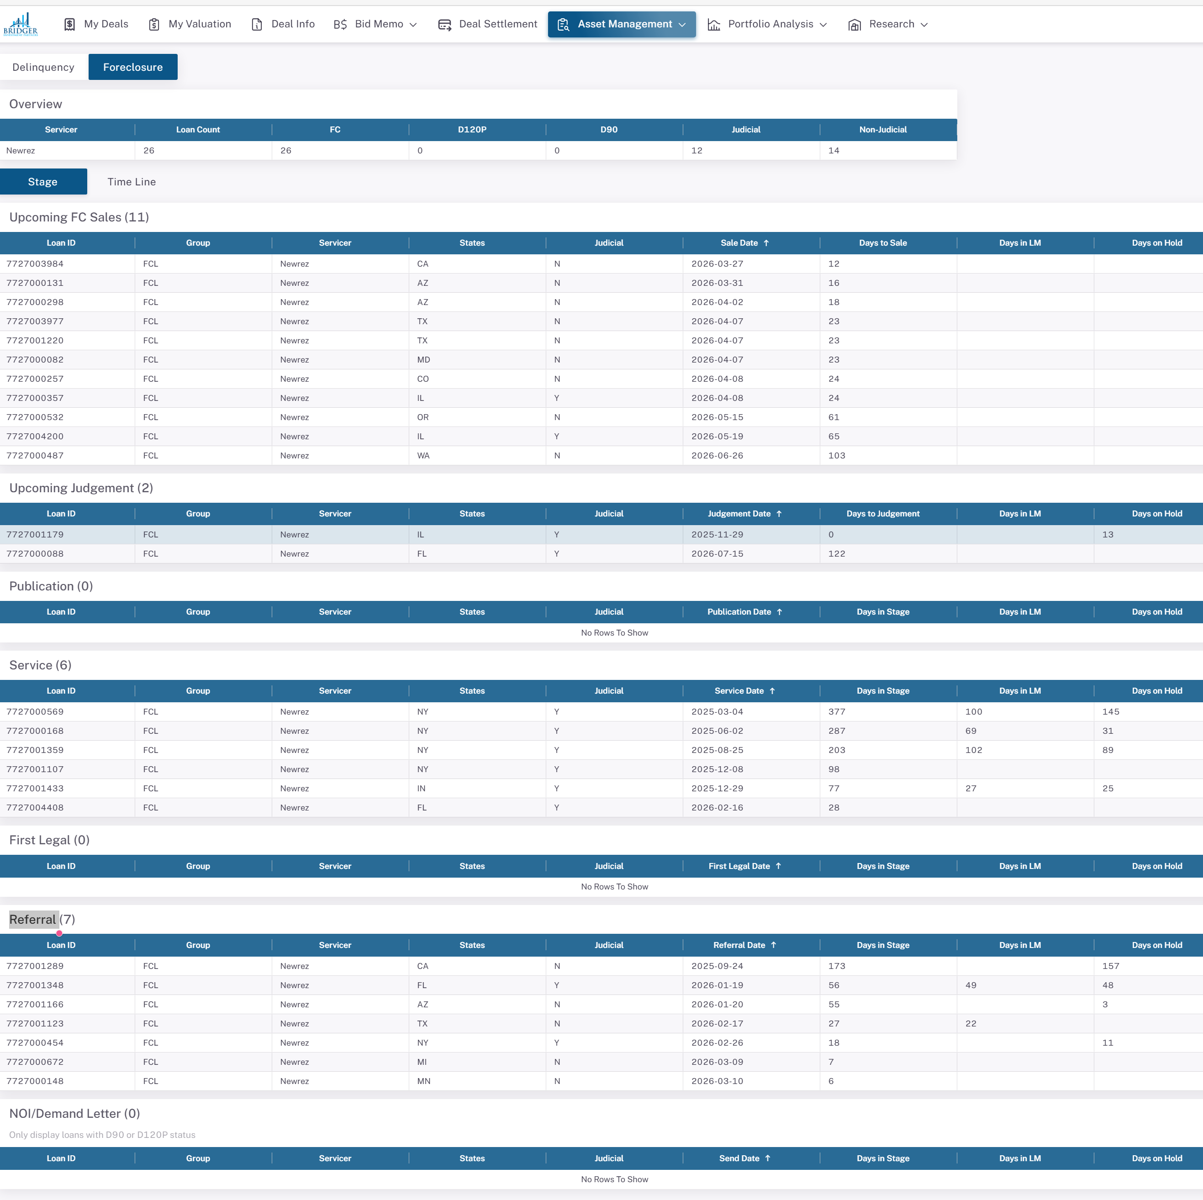

块0 — 本页数据范围 / 过滤条件（满足下列条件的数据才会展示在本面板；源表与 BPS 表两层）
环节 / 表 | 过滤条件（满足才展示）
BPS 对接表 | bpms_dev.sync_fcl_stage_info（每日快照，每贷款每天一行）
主筛选：进行中 FCL（GEN_FCL_STAGE） | activefcflag=1 AND fcremovaldate IS NULL AND (fcremovaldesc IS NULL OR fcremovaldesc='')
次筛选：预 FCL 贷款 | activefcflag!=1 AND demandsentdate IS NOT NULL AND referral_start_date IS NULL，再 JOIN port.basic_data_fcl_related 过滤 delq_status IN ('D90','D120P')（有 Demand 但未转介的 90天+ 逾期）
Redshift→MySQL 同步（GET_FCL_STAGE_DATA） | select a.* from port.fcl_stage_info a JOIN port.portfunding p（无额外 WHERE）
快照口径 | 查询当前状态须 fctrdt=MAX(fctrdt)；本页块C/块D 均取最新 fctrdt
关键差异 | ⚠️ 非活跃贷款（activefcflag=0：当前不处于活跃止赎，含完成/撤销/复议等）不在本表（与 ①② 主 FCL 表含 activefcflag=0 不同）；人口更严格、数量不可直接对比

块A — 阶段瀑布判定逻辑（doc 13 §7；BPS 表 bpms_dev.sync_fcl_stage_info，每日快照 fctrdt）
优先级 | stage 存储值 | 判断条件（portnewrezfc） | BPS 显示名
1 | SALE | fcscheduledsaledate IS NOT NULL | Upcoming FC Sales
2 | JUDGEMENT | fcjudgmenthearingscheduled NOT NULL 且 fcscheduledsaledate NULL | Upcoming Judgement
3 | PUBLICATION | publication_date NOT NULL（Newrez 恒 0） | Publication
4 | SERVICE | servicecompletedate NOT NULL 且 1~3 未命中 | Service
5 | FIRST_LEGAL | firstlegaldate NOT NULL 且 servicecompletedate NULL | First Legal
6 | REFERRAL | fcreferraldate NOT NULL 且 firstlegaldate NULL | Referral
7 | DEMAND | demandsentdate NOT NULL 且 fcreferraldate NULL（入库后恒 0） | NOI/Demand Letter

BPS 页面直接读 sync_fcl_stage_info 各阶段字段，无额外转换（页面=存储）。天数字段：Days to Sale=to_sale_days；Days to Judgement=to_judgement_days；其余=各阶段 *_stage_days。仅活跃 FCL 入此表（activefcflag=0 非活跃贷款不在——含完成/撤销/复议等）。
块C — BPS 阶段实测值（sync_fcl_stage_info 最新 fctrdt；空=该贷款不在活跃 FCL 表）
字段 | 7727000088 | 7727000672 | 7727004200 | 7727000065 | 7727000010
stage | JUDGEMENT | REFERRAL | SALE | JUDGEMENT | —
group | FCL | FCL | FCL | REO | —
state | FL | MI | IL | FL | —
judicial | Y | N | Y | Y | —
referral_start_date | 2025-05-23 | 2026-03-09 | 2025-06-27 | 2025-02-03 | —
first_legal_start_date | 2025-06-13 | — | 2025-07-21 | 2025-03-27 | —
service_start_date | 2025-07-18 | — | 2025-12-24 | 2025-05-03 | —
judgement_start_date | 2026-07-15 | — | 2026-04-13 | 2025-10-15 | —
sale_start_date | — | — | 2026-05-19 | — | —
to_sale_days | — | — | 65 | — | —
to_judgement_days | 122 | — | 29 | 0 | —
referral_stage_days | 22 | 7 | 25 | 53 | —
first_legal_stage_days | 36 | — | 157 | 38 | —
service_stage_days | 232 | — | 52 | 74 | —

聚合页本质是跨贷款【分组计数/统计】；块C 对 5 笔单贷款展示其各自落入的 stage 与天数，便于理解每行如何归组；块D 为跨贷款分组计数（聚合页顶部汇总）。非活跃贷款（activefcflag=0，如 7727000088 已 REO 完成）通常不在此表。
块D — 跨贷款分组计数（聚合页实际展示；sync_fcl_stage_info 最新快照 fctrdt=2026-03-13）
BPS 显示名（分组） | stage 代码 | 贷款数 | 占比
Upcoming FC Sales | SALE | 11 | 42%
Referral | REFERRAL | 7 | 27%
Service | SERVICE | 6 | 23%
Upcoming Judgement | JUDGEMENT | 2 | 8%
合计 | — | 26 | 100%

分组维度 | 取值 | 贷款数
group | FCL | 26
servicer | Newrez | 26
judicial | N | 14
judicial | Y | 12

⚠️ 口径说明（本 dev 环境实测，三套人口不可直接对比）：① 本表 sync_fcl_stage_info 最新 fctrdt 仅活跃 FCL；② 原始源表 portnewrezfc 最新快照(2026-05-31) activefcflag=1 = 36 笔（当前真正活跃）、activefcflag=0 = 5016 笔；③ 主 FCL 表 sync_loan_foreclosure = 98 笔（fcreferraldate 非空，含 activefcflag=0 非活跃贷款）。doc 13 §7 所述『约 1.3 万活跃 FCL』为更完整数据集/生产口径，非本 dev。计数随 fctrdt 快照变化，脚本重跑自动刷新。

⑦ Aggregate Time Line Tab
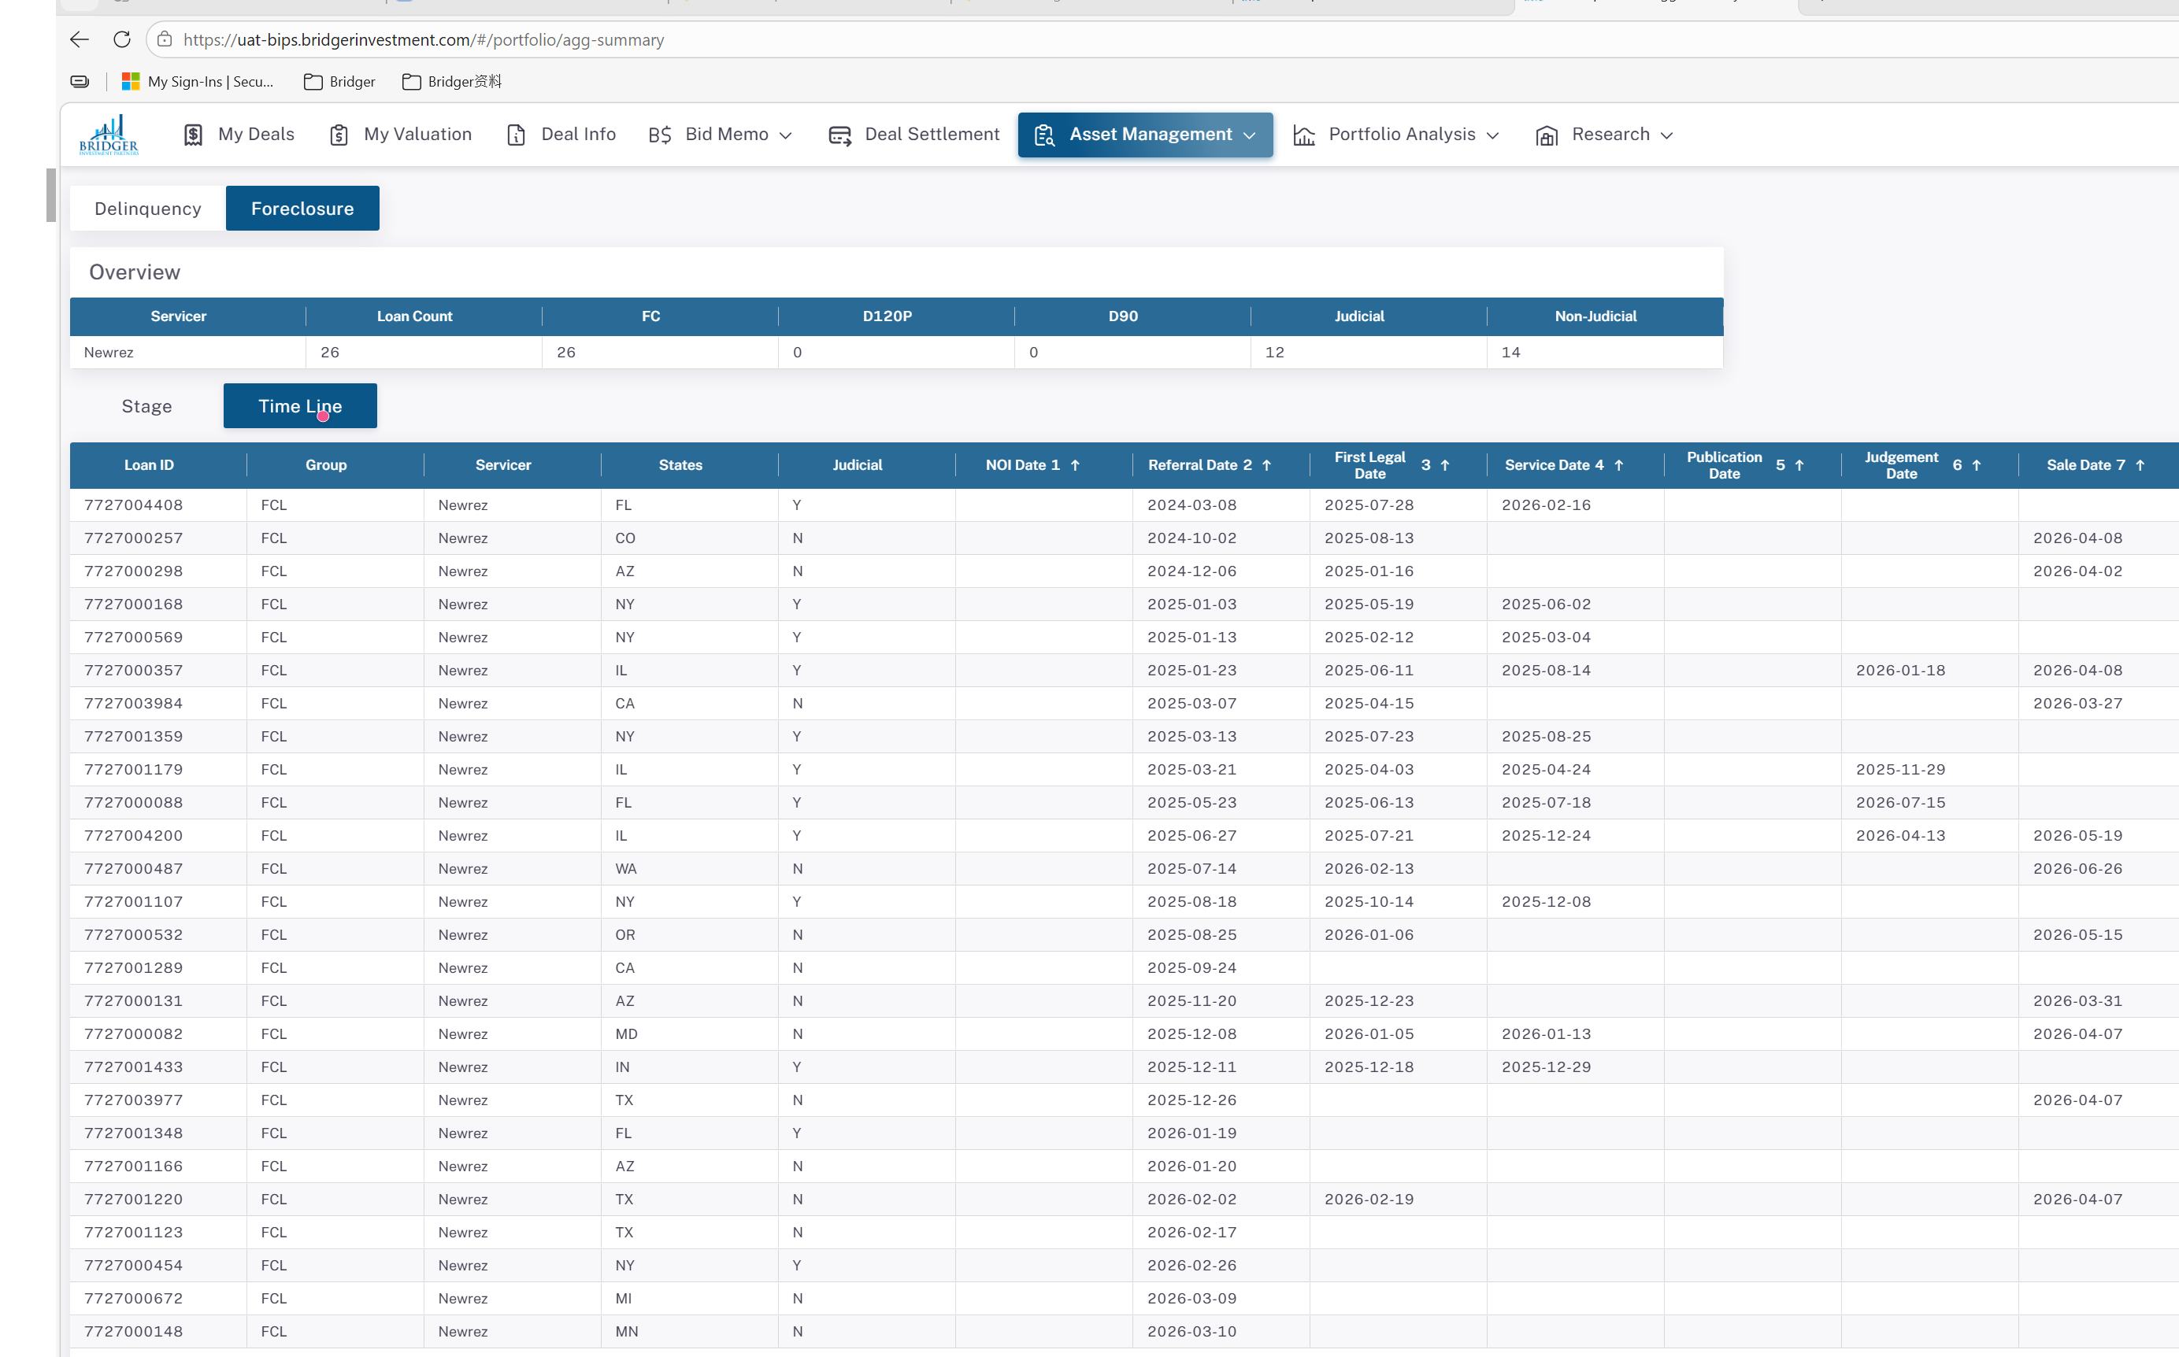

块0 — 本页数据范围 / 过滤条件（满足下列条件的数据才会展示在本面板；源表与 BPS 表两层）
环节 / 表 | 过滤条件（满足才展示）
BPS 对接表 | bpms_dev.sync_fcl_stage_info（每日快照，每贷款每天一行）
主筛选：进行中 FCL（GEN_FCL_STAGE） | activefcflag=1 AND fcremovaldate IS NULL AND (fcremovaldesc IS NULL OR fcremovaldesc='')
次筛选：预 FCL 贷款 | activefcflag!=1 AND demandsentdate IS NOT NULL AND referral_start_date IS NULL，再 JOIN port.basic_data_fcl_related 过滤 delq_status IN ('D90','D120P')（有 Demand 但未转介的 90天+ 逾期）
Redshift→MySQL 同步（GET_FCL_STAGE_DATA） | select a.* from port.fcl_stage_info a JOIN port.portfunding p（无额外 WHERE）
快照口径 | 查询当前状态须 fctrdt=MAX(fctrdt)；本页块C/块D 均取最新 fctrdt
关键差异 | ⚠️ 非活跃贷款（activefcflag=0：当前不处于活跃止赎，含完成/撤销/复议等）不在本表（与 ①② 主 FCL 表含 activefcflag=0 不同）；人口更严格、数量不可直接对比

块A — Time Line Tab 字段映射（doc 13 §7；BPS 表 bpms_dev.sync_fcl_stage_info）
UI 列(序) | BPS 字段 | Newrez 源（portnewrezfc） | 说明
NOI Date (1) | noi_start_date | demandsentdate* | Newrez 此字段恒 NULL（NOI 列对 Newrez 空白）
Referral Date (2) | referral_start_date | fcreferraldate | 100%（入库前提）
First Legal Date (3) | first_legal_start_date | firstlegaldate | 直接取值
Service Date (4) | service_start_date | servicecompletedate | 直接取值
Publication Date (5) | publication_start_date | (无对应) | Newrez 恒 NULL
Judgement Date (6) | judgement_start_date | fcjudgmenthearingscheduled | 司法州独有（排定日，非录入日）
Sale Date (7) | sale_start_date | fcscheduledsaledate | 直接取值

序号 1~7 = FCL 阶段时间顺序（非优先级）。Time Line Tab 每行一笔贷款，横向显示里程碑日期；NOI Date 列对 Newrez 恒空（demand 数据走 demand_start_date，不映射到此列）。
块C — BPS Time Line 实测值（sync_fcl_stage_info 最新 fctrdt）
字段 | 7727000088 | 7727000672 | 7727004200 | 7727000065 | 7727000010
group | FCL | FCL | FCL | REO | —
judicial | Y | N | Y | Y | —
noi_start_date | — | — | — | — | —
referral_start_date | 2025-05-23 | 2026-03-09 | 2025-06-27 | 2025-02-03 | —
first_legal_start_date | 2025-06-13 | — | 2025-07-21 | 2025-03-27 | —
service_start_date | 2025-07-18 | — | 2025-12-24 | 2025-05-03 | —
publication_start_date | — | — | — | — | —
judgement_start_date | 2026-07-15 | — | 2026-04-13 | 2025-10-15 | —
sale_start_date | — | — | 2026-05-19 | — | —

块D — 跨贷款分组计数（聚合页实际展示；sync_fcl_stage_info 最新快照 fctrdt=2026-03-13）
BPS 显示名（分组） | stage 代码 | 贷款数 | 占比
Upcoming FC Sales | SALE | 11 | 42%
Referral | REFERRAL | 7 | 27%
Service | SERVICE | 6 | 23%
Upcoming Judgement | JUDGEMENT | 2 | 8%
合计 | — | 26 | 100%

分组维度 | 取值 | 贷款数
group | FCL | 26
servicer | Newrez | 26
judicial | N | 14
judicial | Y | 12

⚠️ 口径说明（本 dev 环境实测，三套人口不可直接对比）：① 本表 sync_fcl_stage_info 最新 fctrdt 仅活跃 FCL；② 原始源表 portnewrezfc 最新快照(2026-05-31) activefcflag=1 = 36 笔（当前真正活跃）、activefcflag=0 = 5016 笔；③ 主 FCL 表 sync_loan_foreclosure = 98 笔（fcreferraldate 非空，含 activefcflag=0 非活跃贷款）。doc 13 §7 所述『约 1.3 万活跃 FCL』为更完整数据集/生产口径，非本 dev。计数随 fctrdt 快照变化，脚本重跑自动刷新。

